1-양도소득과세표준 신고 및 납부계산서
■ 소득세법 시행규칙 [별지 제84호서식] <개정 2021. 03. 26. 개정>

※ 2010. 1. 1. 이후 양도분부터는 양도소득세 예정신고를 하지 않으면 가산세가 부과됩니다. |  |  |  |  |  |  |  |  |  |  |  |  |  |  |  |  |  |  |  |  |  |  |  |  |  |  |  | (앞쪽)

 |  |  |  |  |  |  | (2021년 귀속) |  |  |  |  | 양도소득과세표준 신고 및 납부계산서
 | 관리번호 |  |  | -

 |  |  |  |  |  |  |  | ( |  |  |  |  |  |  |  |  |  |  |  |  |  |  |  |  |  | )

① 신 고 인 (양도인) |  | 성 명 |  |  | 신민아 |  |  |  |  | 주민등록번호 |  | 8404052123453 |  |  |  | 내ㆍ외국인 |  |  |  | [ | √ | ]내국인 , |  |  | [ | ]외국인 |  |  | √
 |  | 전자우편주소 |  |  | www.tax4041.co.kr |  |  |  |  | 전화번호 |  | 070-7836-1641 |  |  |  | 거주구분 |  |  |  | [ | √ | ]거주자 , |  |  | [ | ]비거주자 |  |  |  |  | 2021년 이후 양도소득세 기본세율
 |  | 주소 |  |  | 충청북도 청주시 상당구 금천동 477 금천센트럴파크스타힐스 ○○○동 ○○○○호 |  |  |  |  |  |  |  |  |  |  | 거주지국 |  |  |  | 대한민국 |  |  |  | 거주지국코드 |  |  | KR |  |  |  | 이상 | 이하 | 세율 | 누진공제
② 양 수 인 |  | 성 명 |  |  | 주민등록번호 |  |  |  |  | 양도자산 소재지 |  |  |  |  |  | 지 분 |  |  |  | 양도인과의 관계 |  |  |  |  |  |  |  |  |  |  | 0 | 12,000,000 | 6% | -
 |  | 이정재 |  |  | 7212151234567 |  |  |  |  | 충청남도 천안시 동남구 청당동 606 중흥에스클래스산운마을 ○○○동 ○○○호 |  |  |  |  |  | 100/100 |  |  |  | ZA.무관계 |  |  |  |  |  |  |  |  |  |  | 12,000,001 | 46,000,000 | 15% | -1,080,000
③ 세 율 구 분 |  | 코 드 |  |  | 양도소득세 합 계 |  |  |  | 국내분 소계 |  |  |  | 1-15 |  |  |  |  |  |  |  |  |  |  |  | 국외분 소계 |  |  |  |  |  | 46,000,001 | 88,000,000 | 24% | -5,220,000
 |  |  |  |  |  |  |  |  |  |  |  | 조정2주택(누진+20%) |  |  |  |  |  |  |  |  |  |  |  |  |  |  |  |  |  |  | 88,000,001 | 150,000,000 | 35% | -14,900,000
④ | 양 도 소 득 금 액 |  |  |  | - |  |  |  | - |  |  | - |  |  |  |  |  |  |  |  |  |  |  |  |  |  |  |  |  |  | 150,000,001 | 300,000,000 | 38% | -19,400,000
⑤ | 기신고ㆍ결정ㆍ경정된 양도소득금액 합계 |  |  |  | - |  |  |  | - |  |  | - |  |  |  |  |  |  |  |  |  |  |  |  |  |  |  |  |  |  | 300,000,001 | 500,000,000 | 40% | -25,400,000
⑥ | 소득감면대상 소득금액 |  |  |  | - |  |  |  | - |  |  |  |  |  |  |  |  |  |  |  |  |  |  |  |  |  |  |  |  |  | 500,000,001 | 1,000,000,000 | 42% | -35,400,000
⑦ | 양 도 소 득 기 본 공 제 |  |  |  |  |  |  |  |  |  |  |  |  |  | - |  |  |  |  |  |  |  |  |  |  |  |  |  |  |  | 1,000,000,001 | 100,000,000,000,000,000 | 45% | -65,400,000
⑧ | 과 세 표 준 (④＋⑤－⑥-⑦) |  |  |  |  |  |  |  |  |  |  |  |  |  |  |  |  |  |  |  |  |  |  |  | -
⑨ | 세 율 |  |  |  |  |  |  |  |  |  |  | 35% |  |  |  |  |  |  |  |  |  |  |  |  |  |  |  |  |  |  | 2021년 이후 지방소득세 기본세율
⑩ | 산 출 세 액 |  |  |  | - |  |  |  | - |  |  | - |  |  | - |  |  |  |  |  |  |  |  |  | - |  |  |  |  |  | 이상 | 이하 | 세율 | 누진공제
⑪ | 감 면 세 액 |  |  |  | - |  |  |  | - |  |  |  |  |  |  |  |  |  |  |  |  |  |  |  |  |  |  |  |  |  | 0 | 12,000,000 | 0.6% | -
⑫ | 외국납부세액공제 |  |  |  | - |  |  |  | - |  |  |  |  |  |  |  |  |  |  |  |  |  |  |  |  |  |  |  |  |  | 12,000,001 | 46,000,000 | 1.5% | -108,000
⑬ | 원천징수세액공제 |  |  |  | - |  |  |  | - |  |  |  |  |  |  |  |  |  |  |  |  |  |  |  |  |  |  |  |  |  | 46,000,001 | 88,000,000 | 2.4% | -522,000
⑭ | 전자신고세액공제 |  |  |  | - |  |  |  | - |  |  |  |  |  |  |  |  |  |  |  |  |  |  |  |  |  |  |  |  |  | 88,000,001 | 150,000,000 | 3.5% | -1,490,000
⑮ | 가산세 | 신고불성실 |  |  | - |  |  |  | - |  |  |  |  |  |  |  |  |  |  |  |  |  |  |  |  |  |  |  |  |  | 150,000,001 | 300,000,000 | 3.8% | -1,940,000
 |  | 납부불성실 |  |  | - |  |  |  | - |  |  |  |  |  |  |  |  |  |  |  |  |  |  |  |  |  |  |  |  |  | 300,000,001 | 500,000,000 | 4.0% | -2,540,000
 |  | 기장불성실 등 |  |  | - |  |  |  | - |  |  |  |  |  |  |  |  |  |  |  |  |  |  |  |  |  |  |  |  |  | 500,000,001 | 1,000,000,000 | 4.2% | -3,540,000
 |  | 환산취득가액 |  |  | - |  |  |  | -
 |  | 계 |  |  | - |  |  |  | - |  |  | - |  |  | - |  |  |  |  | - |  |  |  |  | - |  |  |  |  |  | 1,000,000,001 | 100,000,000,000,000,000 | 4.5% | -6,540,000
⑯ | 기신고ㆍ결정ㆍ경정세액,조정공제 |  |  |  | - |  |  |  | -
⑰ | 납 부 할 세 액 (⑩-⑪-⑫-⑬-⑭+⑮-⑯) |  |  |  | - |  |  |  | - |  |  |  |  |  |  |  |  |  |  |  |  |  |  |  | -
⑱ | 분납(물납)할 세액 |  |  |  | - |  |  |  | -
⑲ | 납 부 세 액 |  |  |  | - |  |  |  | - |  |  | - |  |  |  |  |  |  |  |  |  |  |  |  | - |  |  |  |  | 부담세액 |  | -
⑳ | 환 급 세 액 |  |  |  | - |  |  |  | -
농어촌특별세 납부계산서 |  |  |  |  |  |  |  |  | 신고인은 「소득세법」 제105조(예정신고)ㆍ제110조(확정신고), 「국세기본
21. | 소득세 감면세액 |  |  |  |  |  |  |  | 법」 제45조(수정신고)ㆍ제45조의3(기한 후 신고), 「농어촌특별세법」 제7조에 |  |  |  |  |  |  |  |  |  |  |  |  |  |  |  |  |  |  |  |  |  | 7,538,215
22. | 세 율 |  |  |  | 20% |  |  |  | 따라 신고하며, 위 내용을 충분히 검토하였고 신고인이 알고 있는 사실 그대로
23. | 산 출 세 액 |  |  |  | - |  |  |  | 를 정확하게 적었음을 확인합니다.
24. | 수정신고가산세등 |  |  |  |  |  |  |  | 2021-10-31
25. | 기신고ㆍ결정ㆍ경정세액 |  |  |  |  |  |  |  |  |  |  |  |  | 신고인 | 신민아 |  |  |  |  |  |  |  |  |  |  |  |  | (서명 또는 인)
26. | 납 부 할 세 액 |  |  |  | - |  |  |  | 환급금 계좌신고 |  |  |  |  |  |  |  | 세무대리인은 조세전문자격자로서 위 신고서를
27. | 분 납 할 세 액 |  |  |  |  |  |  |  | (환급세액 2천만원 미만인 경우) |  |  |  |  |  |  |  | 성실하고 공정하게 작성하였음을 확인합니다.
28. | 납 부 세 액 |  |  |  | - |  |  |  | 30. | 금 융 기 관 명 |  |  |  |  |  |  |  |  |  | 세무대리인 | 선우회계법인천안 |  |  |  |  |  |  | (서명 또는 인)
29. | 환 급 세 액 |  |  |  |  |  |  |  | 31. | 계 좌 번 호 |  |  |  |  |  |  |  | 동청주 |  |  |  |  |  | 세무서장 |  |  | 귀하

첨부서류 |  |  | 1. 양도소득금액계산명세서(부표 1, 부표 2, 부표 2의2, 부표 2의3 중 해당하는 것) 1부 |  |  |  |  |  |  |  |  |  |  |  |  |  |  |  |  |  |  |  |  |  | 접수일 인
 |  |  | 2. 매매계약서(또는 증여계약서) 1부
 |  |  | 3. 필요경비에 관한 증빙서류 1부
 |  |  | 4. 감면신청서 및 수용확인서 등 1부
 |  |  | 5. 그 밖에 양도소득세 계산에 필요한 서류 1부
담당공무원 확인사항 |  |  | 1. 토지 및 건물등기사항증명서
 |  |  | 2. 토지 및 건축물대장 등본 |  |  |  |  |  |  |  |  |  | 부담세액 |  |  | -
세무대리인 |  |  | 성명(상호) |  |  | 선우회계법인천안 |  |  |  |  | 사업자번호 |  | 3128512345 |  |  |  |  |  | 전화번호 |  |  |  | 041) 567-6764
서식출처 조세실 : http://café.daum.net/transtax |  |  |  |  |  |  |  |  |  |  |  |  |  |  |  |  |  |  |  |  |  |  |  |  |  |  |  | 210mm×297mm[백상지80g/㎡ 또는 중질지80g/㎡]

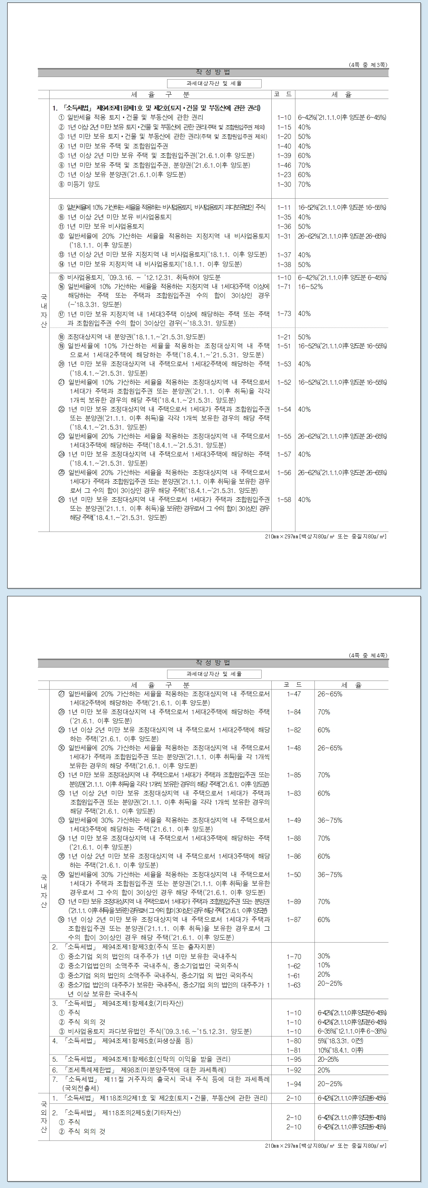

2-양도소득금액계산명세서
■ 소득세법 시행규칙 [별지 제84호서식 부표 1] <개정 2021. 3. 16.> |  |  |  |  |  |  |  |  |  |  |  |  |  |  |  |  |  |  |  |  | 서식출처 조세실 : http://café.daum.net/transtax

 | 관리번호 |  |  |  | - |  |  |  | 양도소득금액 계산명세서
 | ※ 관리번호는 적지 마십시오.

□ 양도자산 및 거래일 |  |  |  |  |  |  |  |  |  | 1 |  |  |  | 2 |  |  |  |  | 3
① | 세 율 구 분 (코드) |  |  |  |  |  |  | 합 계 |  | 조정2주택(누진+20%) 2년이상
 |  |  |  |  |  |  |  |  |  | (1-47)
② | 소재지국 |  |  | 소 재 지 |  |  |  |  |  | 충청남도 천안시 동남구 청당동 606번지 중흥에스클래스산운마을 ○○○동 ○○○호

③ | 자 산 종 류 (코드) |  |  |  |  |  |  |  |  | 일반주택(3)
거래일 (거래원인) |  |  |  | ④ | 양도일(원인) |  |  |  |  | 2021-08-31 |  | (01.매매)
 |  |  |  | ⑤ | 취득일(원인) |  |  |  |  | 2016-12-06 |  | (18.분양)
거래자산 면적(㎡) |  |  |  | ⑥ | 총 면 적 |  | 토지 |  |  | 51.1845 | (100/100)
 |  |  |  | (양도지분) |  |  | 건물 |  |  | 84.8250 | (100/100)
 |  |  |  | ⑦ | 양도면적 |  | 토지 |  |  | 51.1845
 |  |  |  |  |  |  | 건물 |  |  | 84.8250
 |  |  |  | ⑧ | 취득면적 |  | 토지 |  |  | 51.1845
 |  |  |  |  |  |  | 건물 |  |  | 84.8250
1세대1주택 비과세대상 |  |  |  | ⑨ | 보유기간 |  |  |  |  | 4년 8개월 26일 |  |  |  |  |  |  |  |  |  |  |  |  | 년 이상 년 미만 | 4년 8개월 26일
 |  |  |  | ⑩ | 거주기간 |  |  |  |  | 해당사항없음.(조정지역 지정일 전 취득) |  |  |  |  |  |  |  |  |  |  |  |  | 년 이상 년 미만
□ 양도소득금액 계산
거래금액 |  |  |  | ⑪ | 양 도 가 액 |  |  | 270,000,000 |  | 270,000,000
 |  |  |  | ⑫ | 취 득 가 액 |  |  | 241,646,600 |  | 241,646,600
 |  |  |  | 취득가액 종류 |  |  |  |  |  | 01.실지거래가액
⑬ | 기납부 토지초과이득세 |  |  |  |  |  |  | - |  | - |  |  |  | - |  |  |  |  | -
⑭ | 기타 필 요 경 비 |  |  |  |  |  |  | 1,229,928 |  | 1,229,928
양도차익 |  |  |  | 전체 양도차익 |  |  |  | 27,123,472 |  | 27,123,472 |  |  |  | - |  |  |  |  | -
 |  |  |  | 비과세 양도차익 |  |  |  | - |  | - |  |  |  | - |  |  |  |  | -
 |  |  |  | ⑮ | 과세대상양도차익 |  |  | 27,123,472 |  | 27,123,472 |  |  |  | - |  |  |  |  | -
⑯ | 장기보유특별공제(코드) |  |  |  |  |  |  | - |  | - |  |  | (03) | - |  |  |  |  | -
⑰ | 장기보유특별공제적용대상거주기간
⑱ | 양 도 소 득 금 액 |  |  |  |  |  |  | 27,123,472 |  | 27,123,472 |  |  |  | - |  |  |  |  | -
감면소득 금 액 |  |  |  | ⑲ | 세액감면대상 |  |  | - |  | - |  |  |  | - |  |  |  |  | -
 |  |  |  | ⑳ | 소득금액감면대상 |  |  | - |  | - |  |  |  | - |  |  |  |  | -
21. | 감면종류 |  |  |  | 감면율
□ 기준시가 (기준시가 신고 또는 취득가액을 환산가로 신고하는 경우에만 적습니다)
양도시 기준 시가 |  | 22. 건물 |  |  | 일반건물 |  |  | -
 |  |  |  |  | 오피스텔ㆍ상업용 |  |  | -
 |  |  |  |  | 개별ㆍ공동주택 |  |  | -
 |  | 23. | 토 지 |  |  |  |  | -
 |  | 합 계 |  |  |  |  |  | - |  | 0 |  |  |  | 0 |  |  |  |  | 0
취득시 기준 시가 |  | 24. 건물 |  |  | 일반건물 |  |  | -
 |  |  |  |  | 오피스텔ㆍ상업용 |  |  | -
 |  |  |  |  | 개별ㆍ공동주택 |  |  | -
 |  | 25. | 토 지 |  |  |  |  | -
 |  | 합 계 |  |  |  |  |  | - |  | 0 |  |  |  | 0 |  |  |  |  | 0

 |  |  |  |  |  |  |  |  |  |  |  |  |  |  |  |  |  |  |  |  | 210mm×297mm[백상지80g/㎡ 또는 중질지80g/㎡]

지번 |  |  |  |  |  |  |  |  |  | 0 |  |  |  | 0 |  |  |  |  | 0
지목 |  |  |  |  |  |  |  |  |  | 일반주택(3) |  |  |  | 0 |  |  |  |  | 0
양도일자
취득일자
보유기간 |  |  |  |  |  |  |  |  |  | 4년8개월25일 |  |  |  | 0년0개월0일 |  |  |  |  | 0년0개월0일
장기보유특별세액공제율 |  |  |  |  |  |  |  |  |  | 0% |  |  |  | #DIV/0! |  |  |  |  | #DIV/0!
양도면적 |  |  |  |  |  |  |  | - |  |  |  |  |  | - |  |  |  |  | -
취득면적 |  |  |  |  |  |  |  | - |  |  |  |  |  | - |  |  |  |  | -

양도시 개별공시지가
양도시 기준시가 |  |  |  |  |  |  |  | - |  |  |  |  |  | - |  |  |  |  | -

취득시 개별공시지가
취득시 기준시가 |  |  |  |  |  |  |  | - |  |  |  |  |  | - |  |  |  |  | -

환산취득비율 |  |  |  |  |  |  |  | #DIV/0! |  | #DIV/0! |  |  |  | #DIV/0! |  |  |  |  | #DIV/0!

차액 |  |  |  |  |  |  |  | #REF! |  | 241,646,600 |  |  |  | - |  |  |  |  | -

 |  |  | 취득거래원인/양도거래원인 |  |  |  |  |  | 취득가액종류 |  |  |  |  |  |  |  |  |  |  |  |  | 취득원인/취득가액 종류
 |  |  |  |  |  |  |  |  |  |  |  |  |  |  |  |  |  |  |  |  |  | 1단계 : 취득원인 선택 |  |  | 2단계 : 취득가액 종류
매매 |  |  | (01.매매) |  |  |  |  |  | 01.실지거래가액 |  |  |  |  |  |  |  |  |  |  |  |  | ○ | 일반취득(매매, 교환, 현물출자 등)
수용 |  |  | (02.보존) |  |  |  |  |  | 02.매매사례가액 |  |  |  |  |  |  | 0 | 2 | 0% |  |  |  | ○ | 2년이내 상속취득
협의매수 |  |  | (03.상속) |  |  |  |  |  | 03.감정가액 |  |  |  |  |  |  | 3 | 3 | 10% |  |  |  | ○ | 상속
교환 |  |  | (04.증여) |  |  |  |  |  | 04.환산가액 |  |  |  |  |  |  | 4 | 4 | 12% |  |  |  | ○ | 증여
공매 |  |  | (05.가등기) |  |  |  |  |  | 05.기준시가 |  |  |  |  |  |  | 5 | 5 | 15% |  |  |  | ○ | 이월과세(5년이내 배우자 또는 직계존비속으로부터 증여받은 자산)
경매 |  |  | (06.교환) |  |  |  |  |  |  |  |  |  |  |  |  | 6 | 6 | 18%
부담부증여 |  |  | (07.판결) |  |  |  |  |  |  |  |  |  |  |  |  | 7 | 7 | 21%
상속 |  |  | (08.현물출자) |  |  |  |  |  | 자산종류 |  |  |  |  |  |  | 8 | 8 | 24%
증여 |  |  | (09.표시변경) |  |  |  |  |  |  |  |  |  |  |  |  | 9 | 9 | 27%
신축 |  |  | (10.불하) |  |  |  |  |  | 토지(1) |  |  |  |  |  |  | 10 | 100000000 | 30%
분양 |  |  | (11.법률4502) |  |  |  |  |  | 고가주택(2)
기타 |  |  | (12.협의취득) |  |  |  |  |  | 일반주택(3) |  |  |  |  |  |  | 2019.1.1.이후
 |  |  | (13.대물변제) |  |  |  |  |  | 기타건물(4) |  |  |  |  |  |  | 0 | 2 | 0%
 |  |  | (14.공매) |  |  |  |  |  | 지상권(5) |  |  |  |  |  |  | 3 | 3 | 6%
 |  |  | (15.부담부증여) |  |  |  |  |  | 전세권(6) |  |  |  |  |  |  | 4 | 4 | 8%
 |  |  | (16.신축) |  |  |  |  |  | 등기된 부동산 임차권(7) |  |  |  |  |  |  | 5 | 5 | 10%
 |  |  | (17.토지수용) |  |  |  |  |  | 조합원입주권(24) |  |  |  |  |  |  | 6 | 6 | 12%
 |  |  | (18.분양) |  |  |  |  |  | 분양권(25) |  |  |  |  |  |  | 7 | 7 | 14%
 |  |  | (19.협의매수) |  |  |  |  |  | 부동산을 취득 할 수 있는 권리(기타)(8) |  |  |  |  |  |  | 8 | 8 | 16%
 |  |  | (20.공유물분할) |  |  |  |  |  | 특정주식(14) |  |  |  |  |  |  | 9 | 9 | 18%
 |  |  | (21.촉탁) |  |  |  |  |  | 영업권(15) |  |  |  |  |  |  | 10 | 10 | 20%
 |  |  | (22.신탁해지) |  |  |  |  |  | 시설물이용권(16) |  |  |  |  |  |  | 11 | 11 | 22%
 |  |  | (23.신탁등기) |  |  |  |  |  | 이축권(23) |  |  |  |  |  |  | 12 | 12 | 24%
 |  |  | (24.경락) |  |  |  |  |  | 부동산과다보유법인주식(17) |  |  |  |  |  |  | 13 | 13 | 26%
 |  |  | (25.신탁회사양도) |  |  |  |  |  | 신탁수익권(26) |  |  |  |  |  |  | 14 | 14 | 28%
 |  |  | (26.이혼) |  |  |  |  |  |  |  |  |  |  |  |  | 15 | 10,000,000,000,000 | 30%
 |  |  | (27.유증)
 |  |  | (28.종중(종친회)매매·기타)
 |  |  | (29.종중(종친회)경락)
 |  |  | (30.종중(종친회)수용,협의취득)
 |  |  | (31.약정)
 |  |  | (32.사업시행자에 양도)
 |  |  | (33.조합원 입주권 양도)
 |  |  | (34.경매)
 |  |  | (80.가등기해지)
 |  |  | (81.멸실)
 |  |  | (82.계약해제)

 |  |  |  |  |  |  |  |  |  |  |  |  |  |  |  |  |  |  |  | 비사토(40%)1~2년미만
 |  |  | (1-10) |  |  | 2년이상(누진세율)
 |  |  | (1-15) |  |  | 1~2년미만(40%)
 |  |  | (1-10) |  |  | 1~2년미만(누진세율)
 |  |  | (1-20) |  |  | 1년미만(50%)
 |  |  | (1-40) |  |  | 1년미만주택조합원입주권(40%) |  |  |  |  |  |  |  |  | (~'21.5.31.양도분)
 |  |  | (1-10) |  |  | 1년미만주택조합원입주권(누진세율) |  |  |  |  |  |  |  |  | (~'21.5.31.양도분)
 |  |  | (1-30) |  |  | 미등기(70%)
...
 |  |  | (1-47) |  |  | 조정2주택(누진+20%) 2년이상 |  |  |  |  |  |  |  |  |  | ('21.6.1.이후 양도분)
 |  |  | (1-50) |  |  | 조정3주택(조합원입주권.분양권) (누진+30%) 2년이상 |  |  |  |  |  |  |  |  |  | ('21.6.1.이후 양도분)
 |  |  | (1-87) |  |  | 조정3주택(조합원입주권.분양권) (60%) 2년미만 |  |  |  |  |  |  |  |  |  | ('21.6.1.이후 양도분)
 |  |  | (1-50) |  |  | 조정3주택(조합원입주권.분양권) (누진+30%) 2년미만 |  |  |  |  |  |  |  |  |  | ('21.6.1.이후 양도분)
 |  |  | (1-89) |  |  | 조정3주택(조합원입주권.분양권) (70%) 1년미만 |  |  |  |  |  |  |  |  |  | ('21.6.1.이후 양도분)
 |  |  | (1-50) |  |  | 조정3주택(조합원입주권.분양권) (누진+30%) 1년미만 |  |  |  |  |  |  |  |  |  | ('21.6.1.이후 양도분)
 |  |  | (1-39) |  |  | 2년미만~1년이상보유주택및 조합원입주권 (60%) |  |  |  |  |  |  |  |  |  | ('21.6.1.이후 양도분)
 |  |  | (1-46) |  |  | 1년미만 보유주택및 조합원입주권,분양권 (70%) |  |  |  |  |  |  |  |  |  | ('21.6.1.이후 양도분)
 |  |  | (1-23) |  |  | 1년 이상 보유 분양권 (60%) |  |  |  |  |  |  |  |  |  | ('21.6.1.이후 양도분)
 |  |  | (1-95) |  |  | 신탁수익권 (20%,25%)

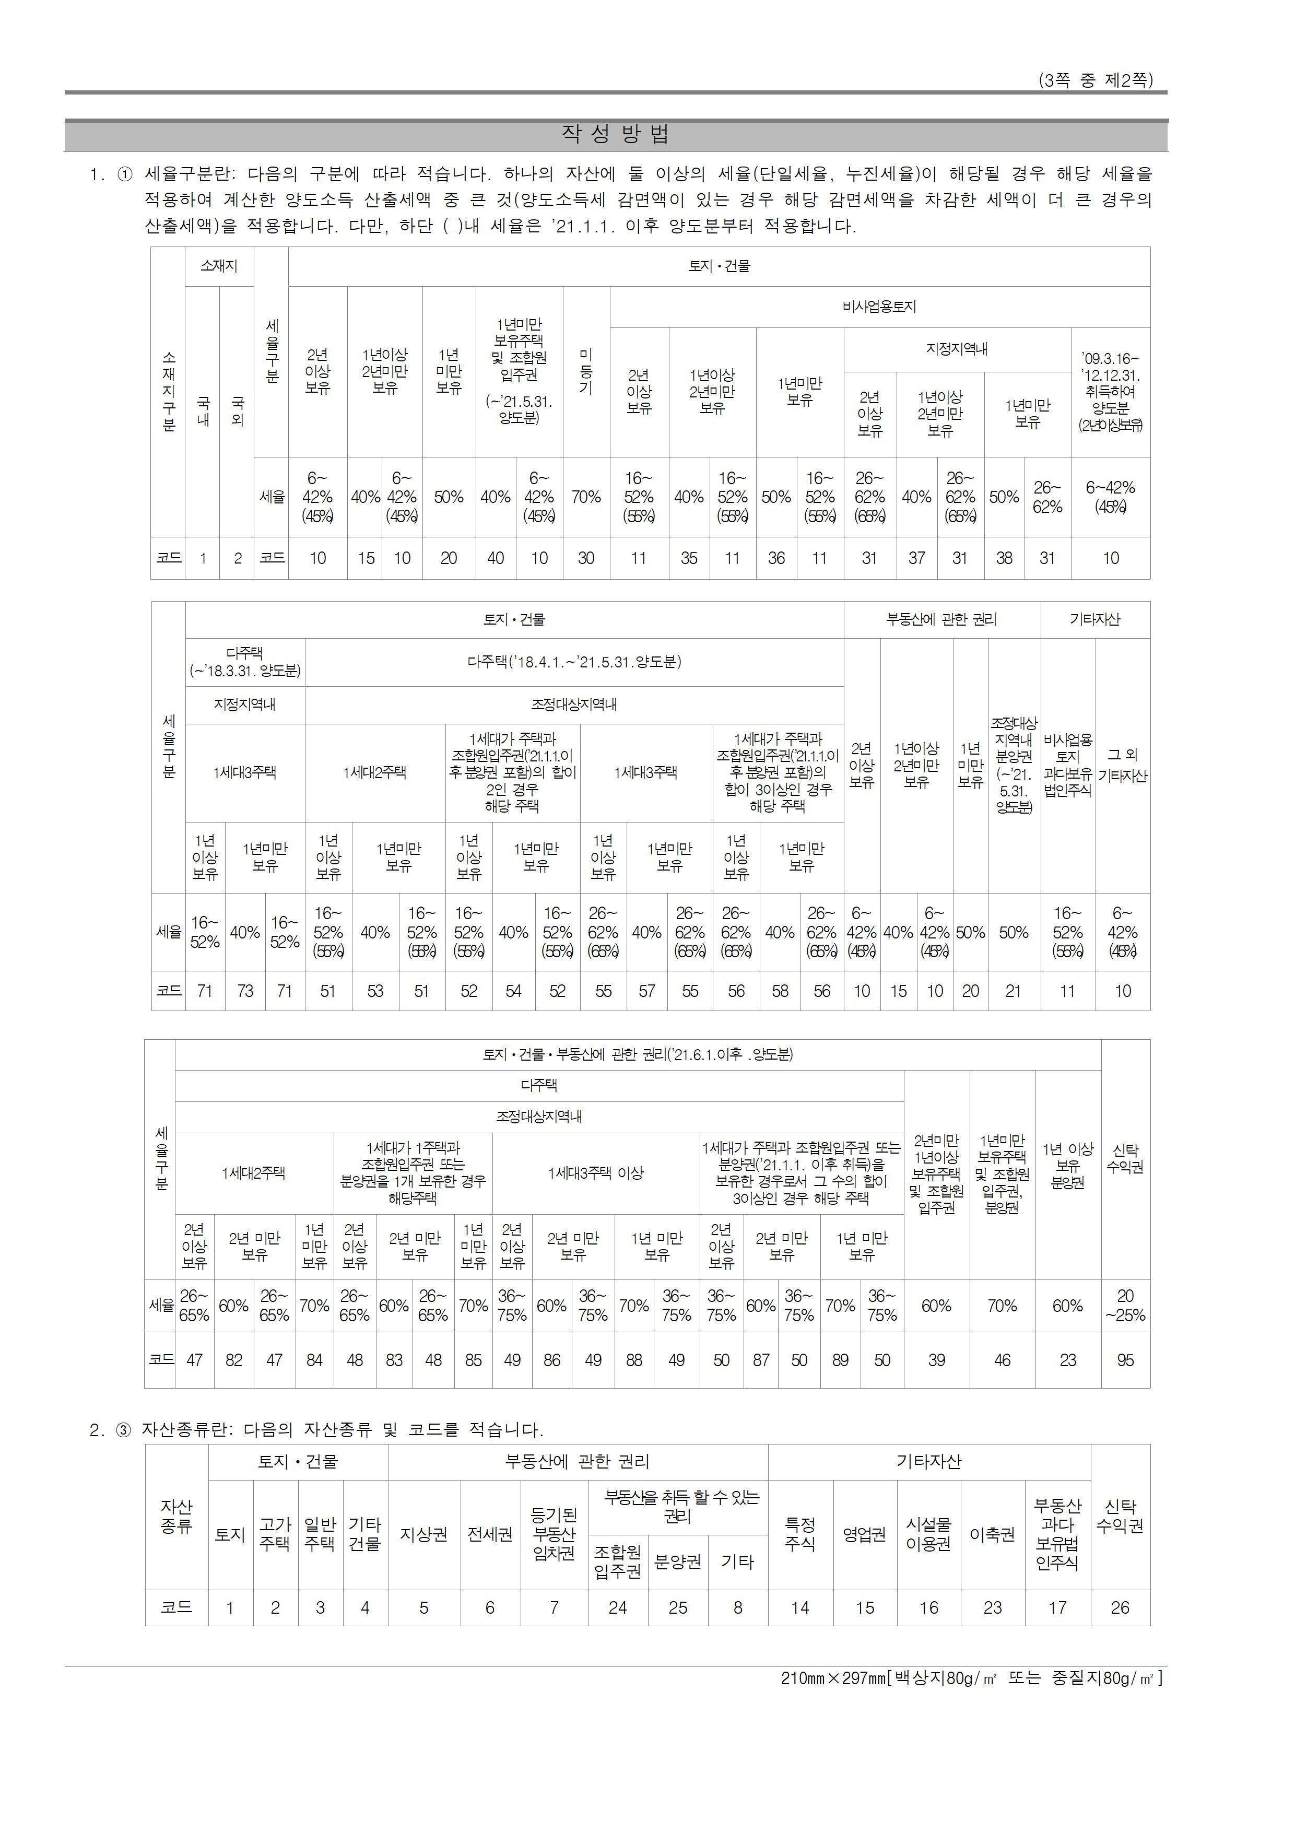

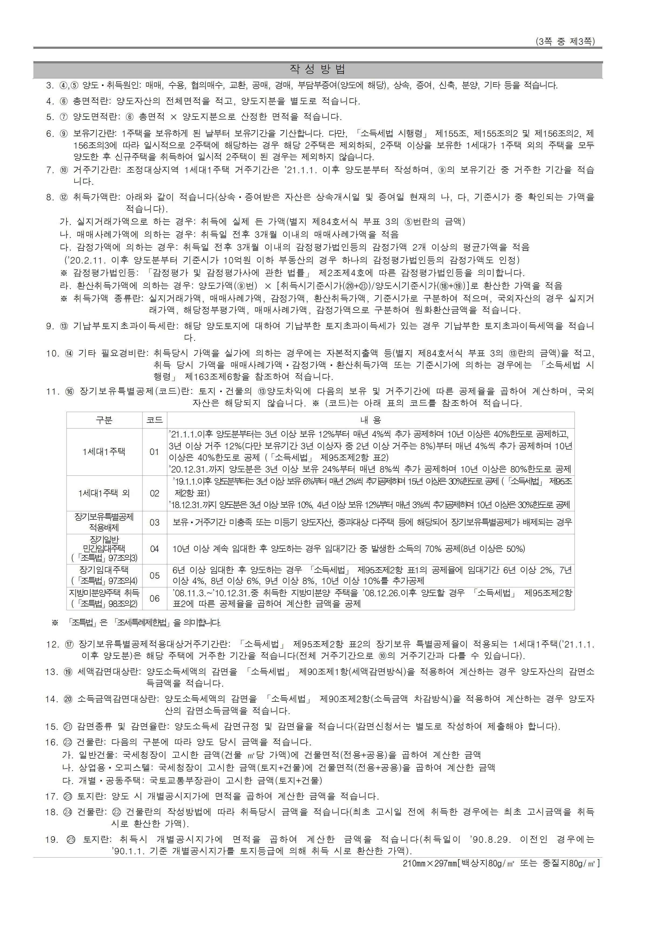

3-취득가액및필요경비계산 상세명세서(1)
...
